yonerge
YÖNERGE
1. "Öğretmen" anketi rehber öğretmen/psikolojik danışman tarafından, "veli" anketi sınıf rehber öğretmeni tarafından uygulanır. Öğretmen ve velilerin %30'una uygulanır. Tüm yanıtlar bu Excel dosyasına rehber öğretmen/psikolojik danışman tarafından girilir.
2. Excel sayfasının sol alt köşesinde "veli" ve "öğretmen" sayfaları bulunmaktadır. Veri girişi sadece bu sayfalara yapılacaktır.
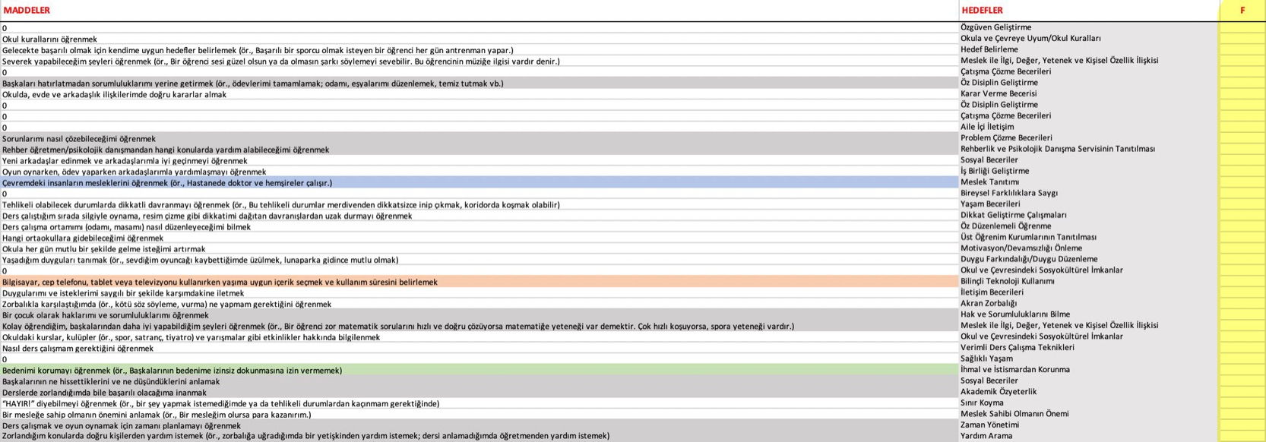
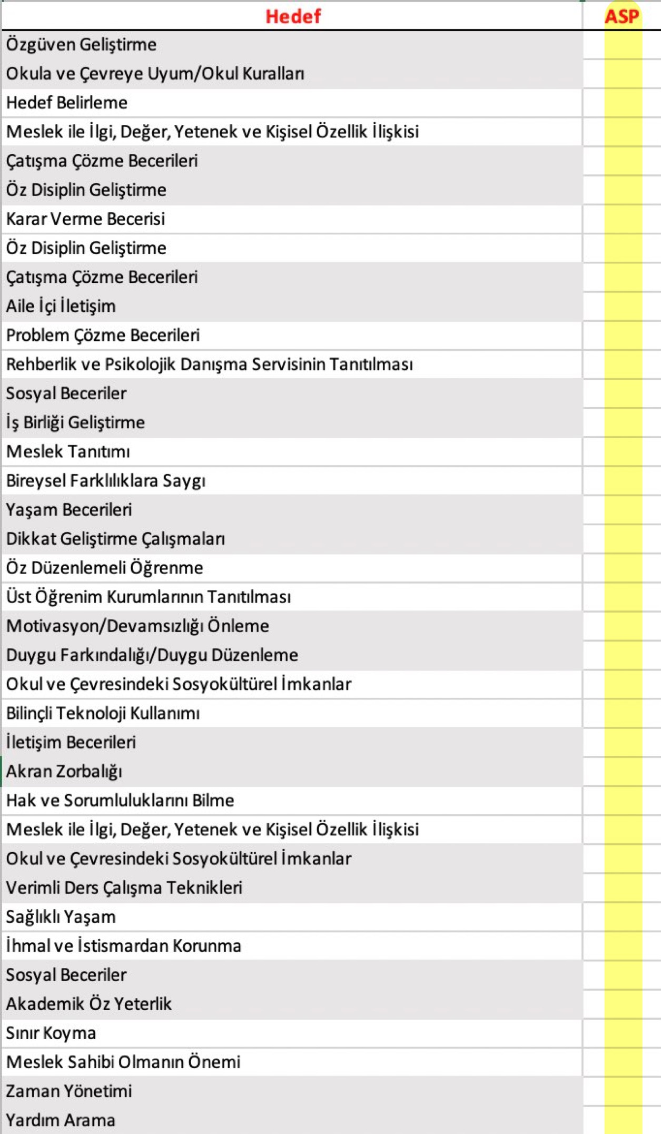

3. Anketlerin her maddesi iki seçenekten oluşmaktadır. Veri girişi sırasında her madde için sadece bir seçeneğe "1" puan veriniz. Yanıtlayıcı tarafından işaretlenmeyen seçeneği boş bırakınız ya da "0" puan veriniz. Aşağıda doğru puan girişine iki örnek verilmiştir:
Doğru giriş:

Doğru giriş:

Aşağıda hatalı veri girişine örnek verilmiştir. M1 maddesinde A ve B seçeneklerinin her ikisine de 1 puan vermek yanlıştır. Böyle bir durumda, en sağdaki kontrol sütununda, "Hatalı giriş" uyarısıyla karşılaşacaksınız.
Hatalı giriş:

4. Örneğin, sağ taraftaki resimde gösterildiği gibi, "veli" sayfasında veri girişini beyaz ve gri sütunların bulunduğu bölgede yapınız.

5. Veri girişi yaptığınız sayfalarda en sağ tarafta bulunan F sütunu ise her bir maddenin seçilme sayısını göstermektedir. F sütununda en yüksek puanı alan satır, ilgili grup için öncelikli rehberlik ihtiyacını ifade etmektedir. Aşağıdaki resimde bakmanız gereken F sütunu sarı renkle vurgulanmıştır.

6. Sınıf düzeyinde rehberlik ihtiyacını (hedef) belirlemek için "Sonuç" sayfasına bakınız. Sonuç sayfasına ekranın sol alt koşesinden geçiş yapabilirsiniz. Aşağıdaki resme dikkat edin.

7. Ağırlıklandırılmış Standart Puan (ASP); öğrenci, veli ve öğretmenlerden elde edilen yanıtların ağırlıklandırılmış toplam puanıdır. Bu sayfada ASP sütununa bakarak en yüksek puanı seçiniz. En yüksek ASP'ye sahip olan hedef, sınıfınızın en çok ihtiyaç duyduğu rehberlik hizmetini ifade etmektedir.

8. "Madde" sayfası veri kaynağı dosyasıdır. Hesaplamalarda hata olmaması için bu sayfa kullanılmayacak, silinmeyecek ve değiştirilmeyecektir.

Özel Eğitim Uygulama Okullarında anket formları uygulanmayabilir ve çizelgeler doldurulmayabilir. Ancak diğer özel eğitim kurumlarında veli ve öğretmenlere uygulanmak şartı ile öğrencilere uygulanması kararı okul idaresi ve rehber öğretmen/psikolojik danışman tarafından öğrencilerin gelişim düzeyleri dikkate alınarak verilir.

